All item
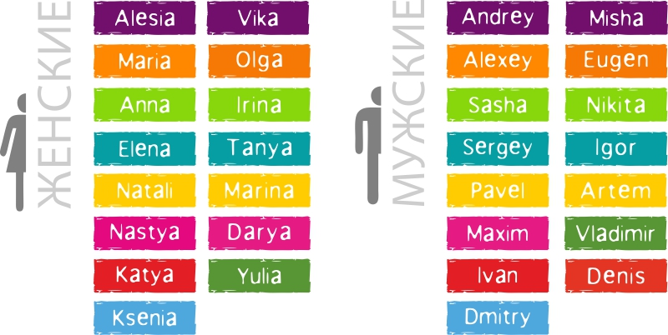
Прайс-лист |  |  |  | Декабрь 2016
Сувениры с именами
Название | Описание | Артикул | Оптовая цена, BYN | Рекомендованная розничная цена
Ручка "NAME" | Ручка шариковая с именем, пластик, Германия, синие чернила, 5 шт в упаковке | NA01 | 1.40 | 2.10
Зажигалка "NAME" | Зажигалка пьезовая с именем, пластиковая, Китай, 5 шт в упаковке | NA02 | 2.00 | 3.00
Магнит "NAME" | Магнит с именем, размер 6*2 см, ПВХ, Россия | NA03 | 3.60 | 5.40
Брелок "NAME" | Брелок с именем, размер 6*2 см, ПВХ, Россия | NA04 | 3.60 | 5.40
Кружка широкая "NAME" | Кружка широкая с мужским именем, керамика, 300 мл, Китай | NA05 | 10.00 | 15.00
Кружка высокая "NAME" | Кружка высокая с женским именем, керамика, 300 мл, Китай | NA06 | 10.00 | 15.00

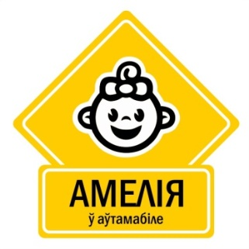
Стикеры на автомобиль
Название | Описание | Артикул |  | RRP
Стикер "Ребенок в Авто" | Стикер автомобильный с именем ребенка, самоклеющаяся пленка с защитным покрытием | CS01 | 4.00 | 6.00

